ログイン
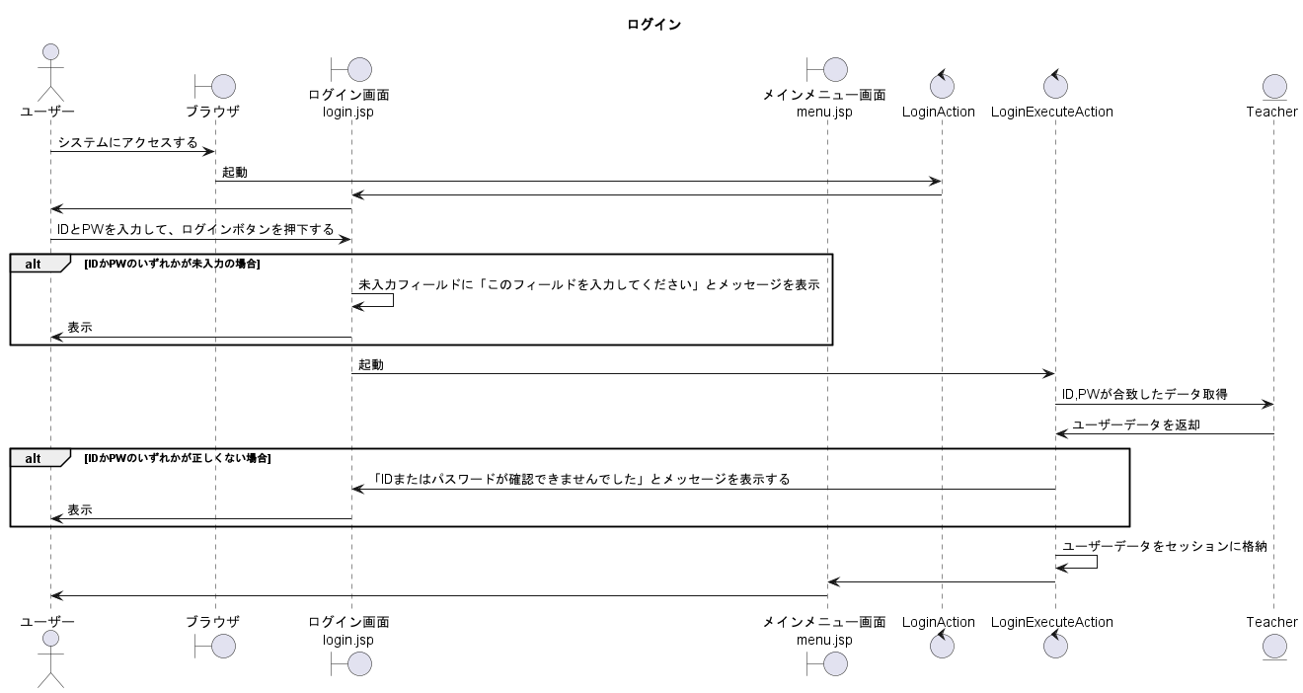
シーケンス図 | システム名称 | 得点管理システム | 改訂日 | 2025-04-08
 |  |  | 改訂者 | 原

ログアウト
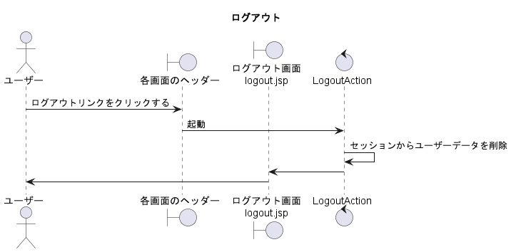
シーケンス図 | システム名称 | 得点管理システム | 改訂日 | 2025-04-08
 |  |  | 改訂者 | 原

学生登録
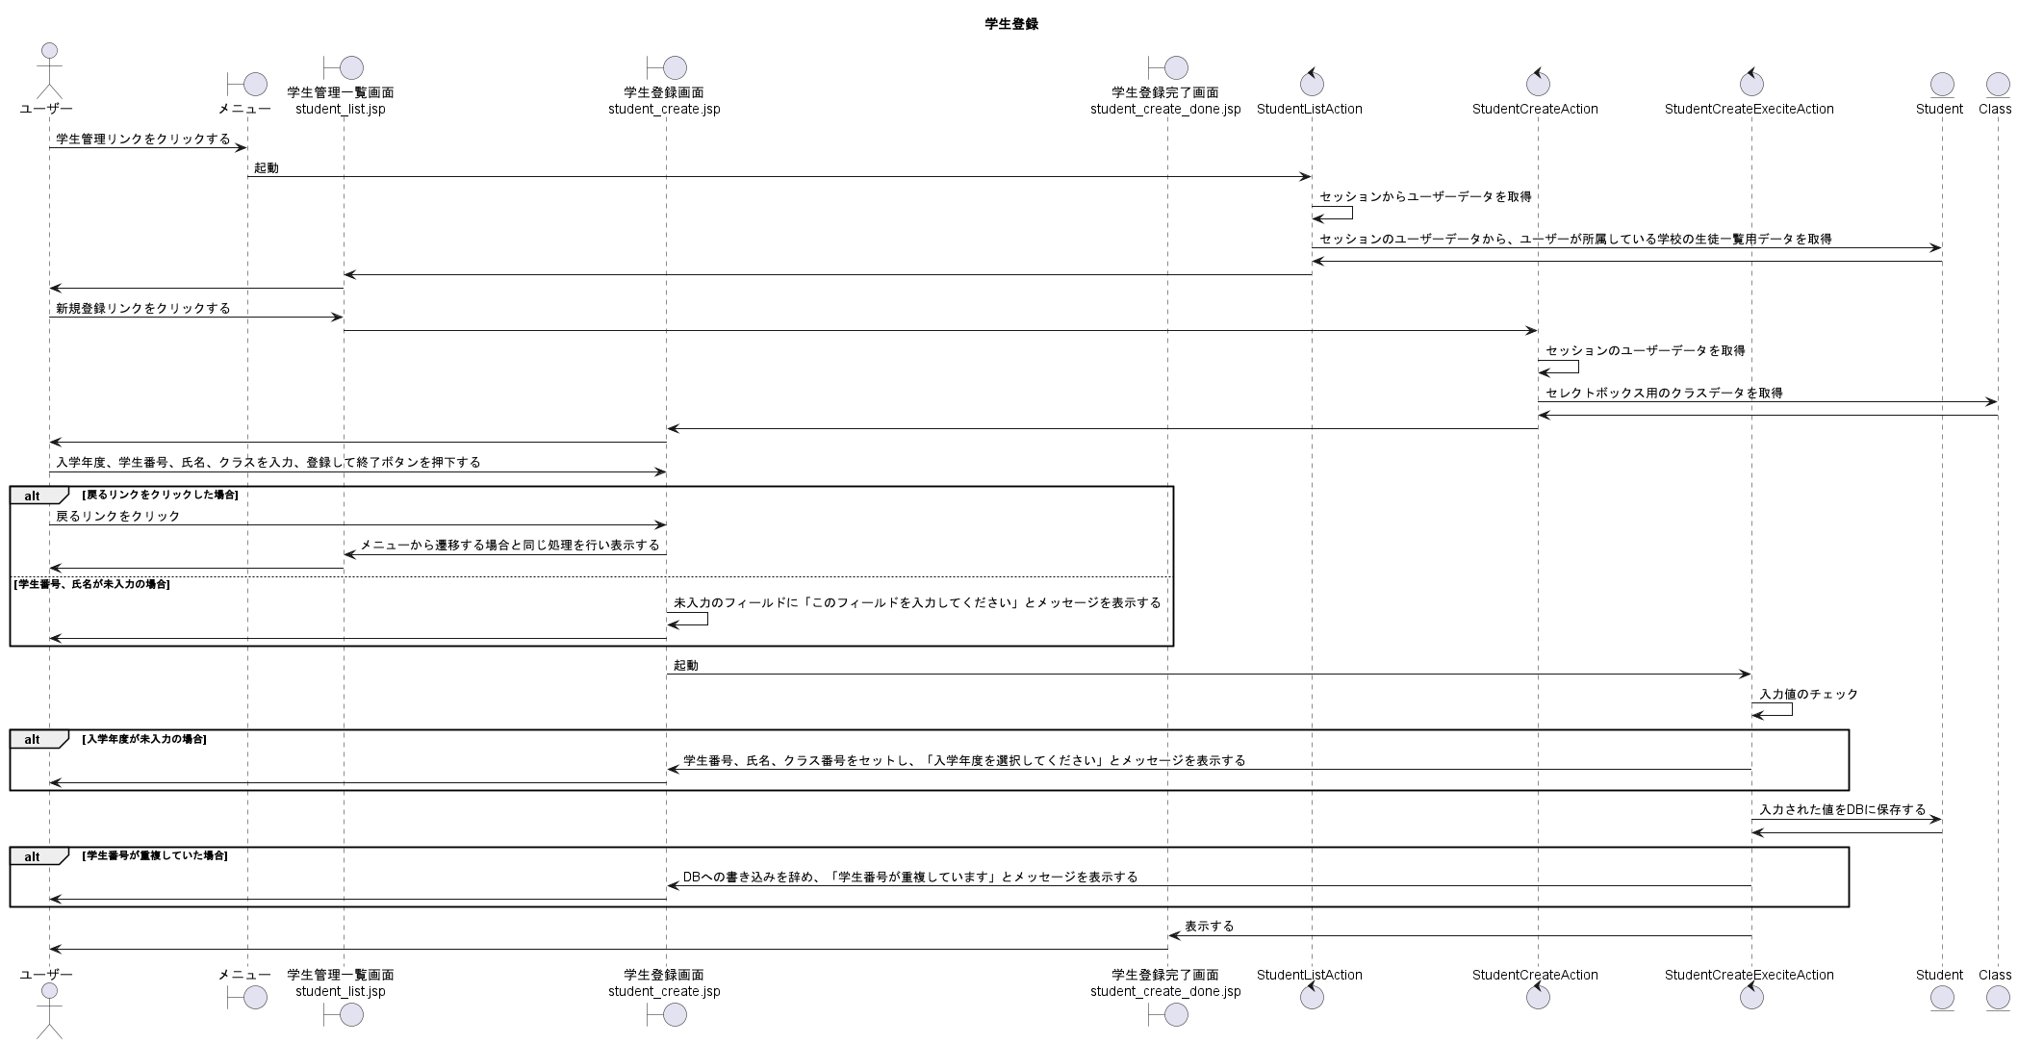
シーケンス図 | システム名称 | 得点管理システム | 改訂日 | 2025-04-08
 |  |  | 改訂者 | 奥野

学生変更
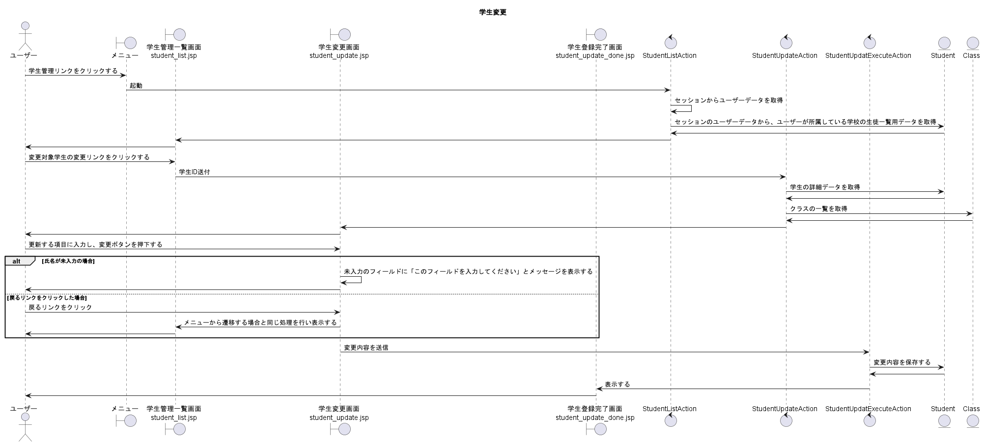
シーケンス図 | システム名称 | 得点管理システム | 改訂日 | 2025-04-08
 |  |  | 改訂者 | 奥野

科目登録
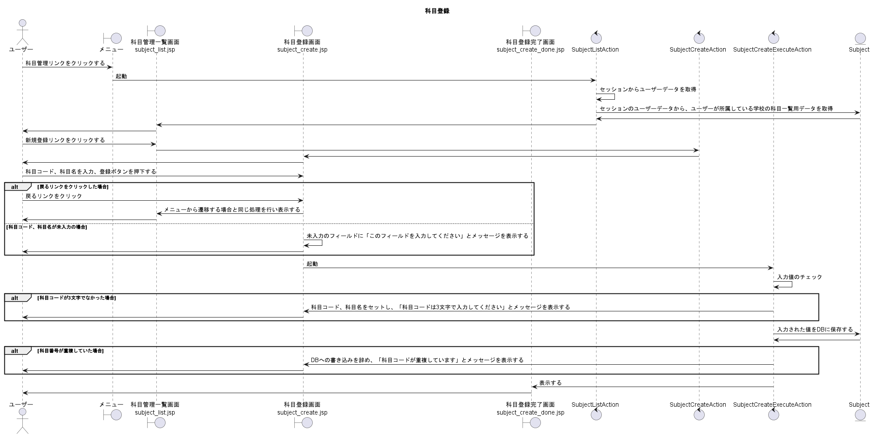
シーケンス図 | システム名称 | 得点管理システム | 改訂日 | 2025-04-08
 |  |  | 改訂者 | 長野

科目変更
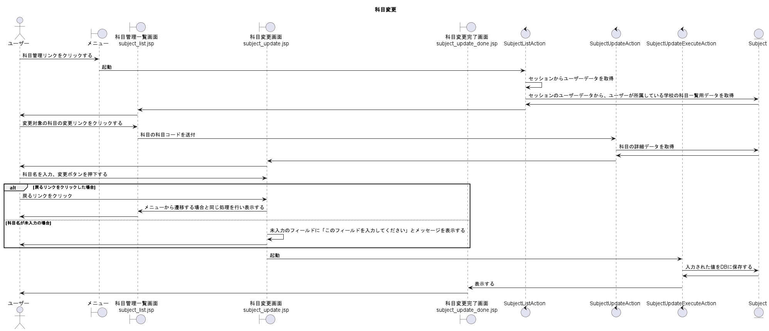
シーケンス図 | システム名称 | 得点管理システム | 改訂日 | 2025-04-08
 |  |  | 改訂者 | 長野

科目削除
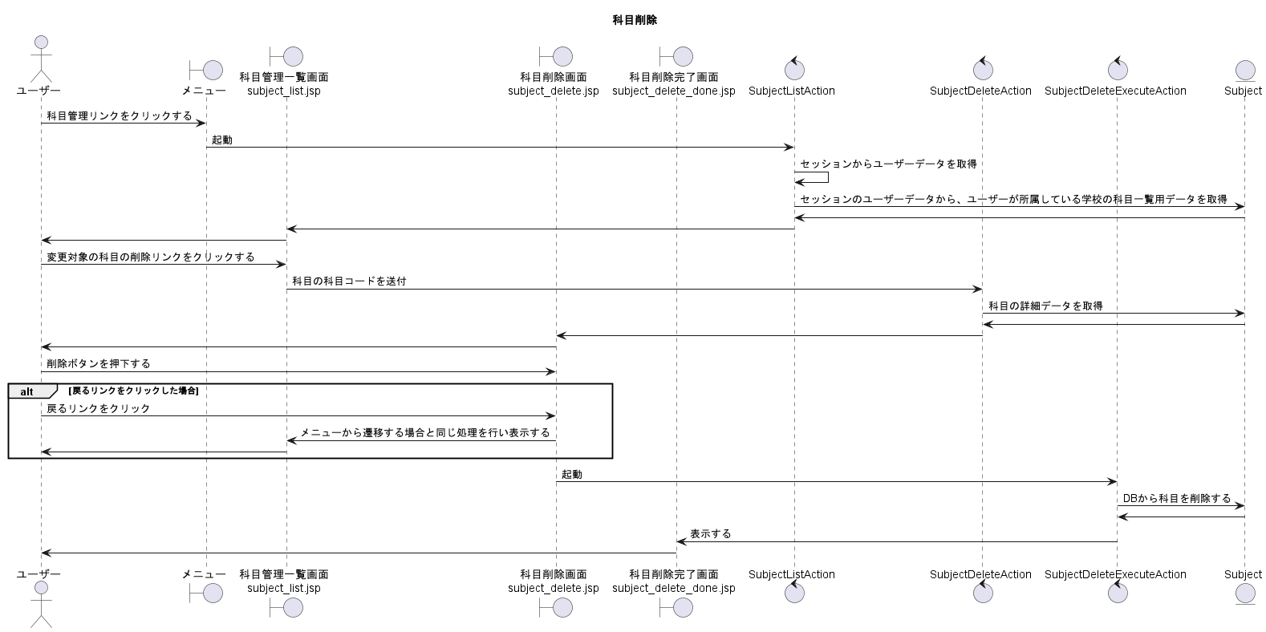
シーケンス図 | システム名称 | 得点管理システム | 改訂日 | 2025-04-08
 |  |  | 改訂者 | 長野

成績登録
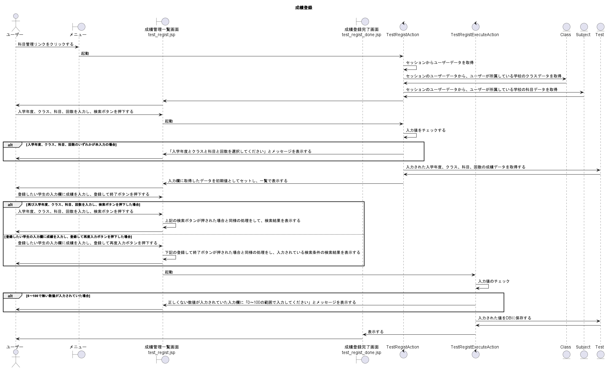
シーケンス図 | システム名称 | 得点管理システム | 改訂日 | 2025-04-08
 |  |  | 改訂者 | 橋谷

成績変更
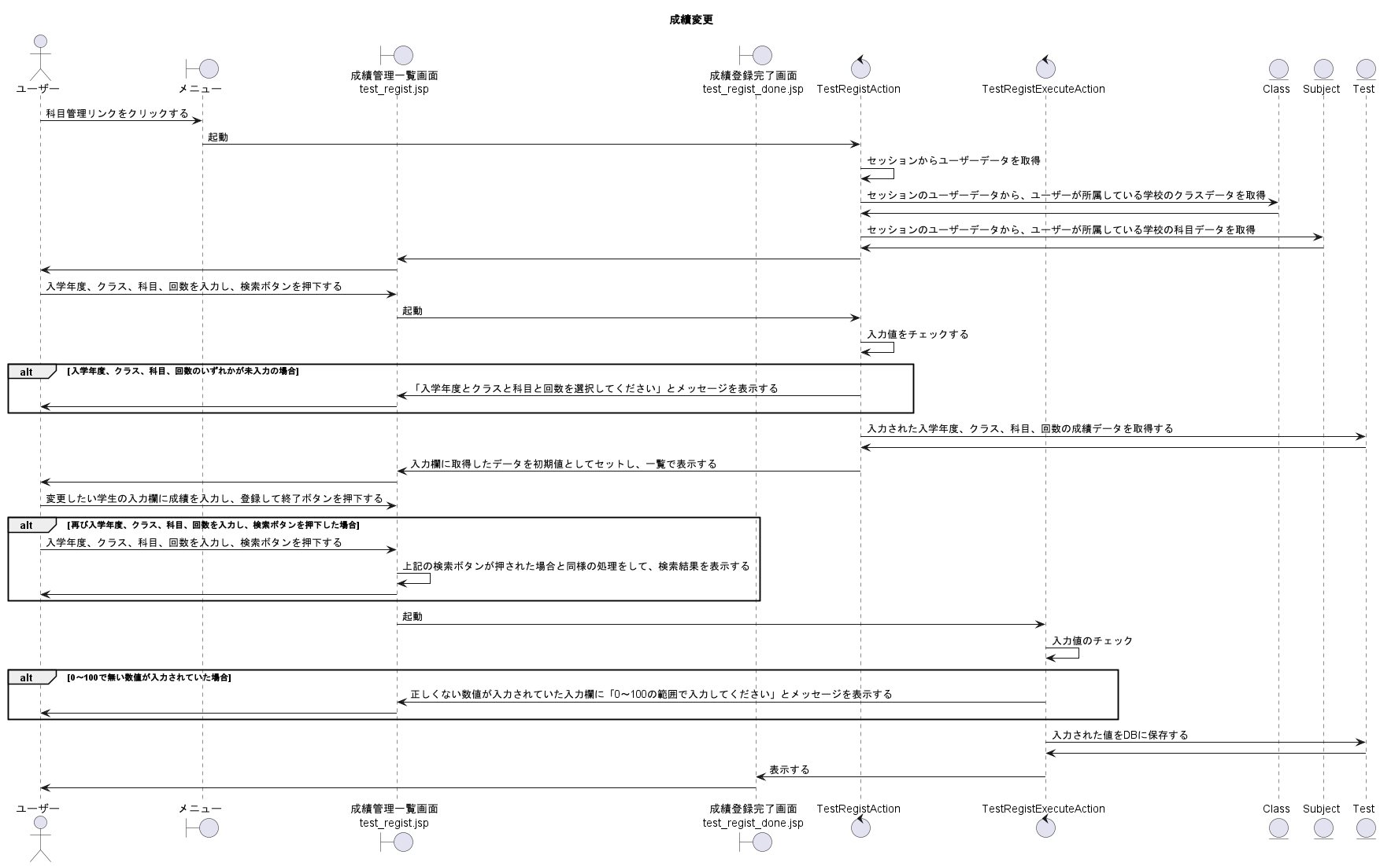
シーケンス図 | システム名称 | 得点管理システム | 改訂日 | 2025-04-08
 |  |  | 改訂者 | 橋谷

成績参照(科目、クラス毎)
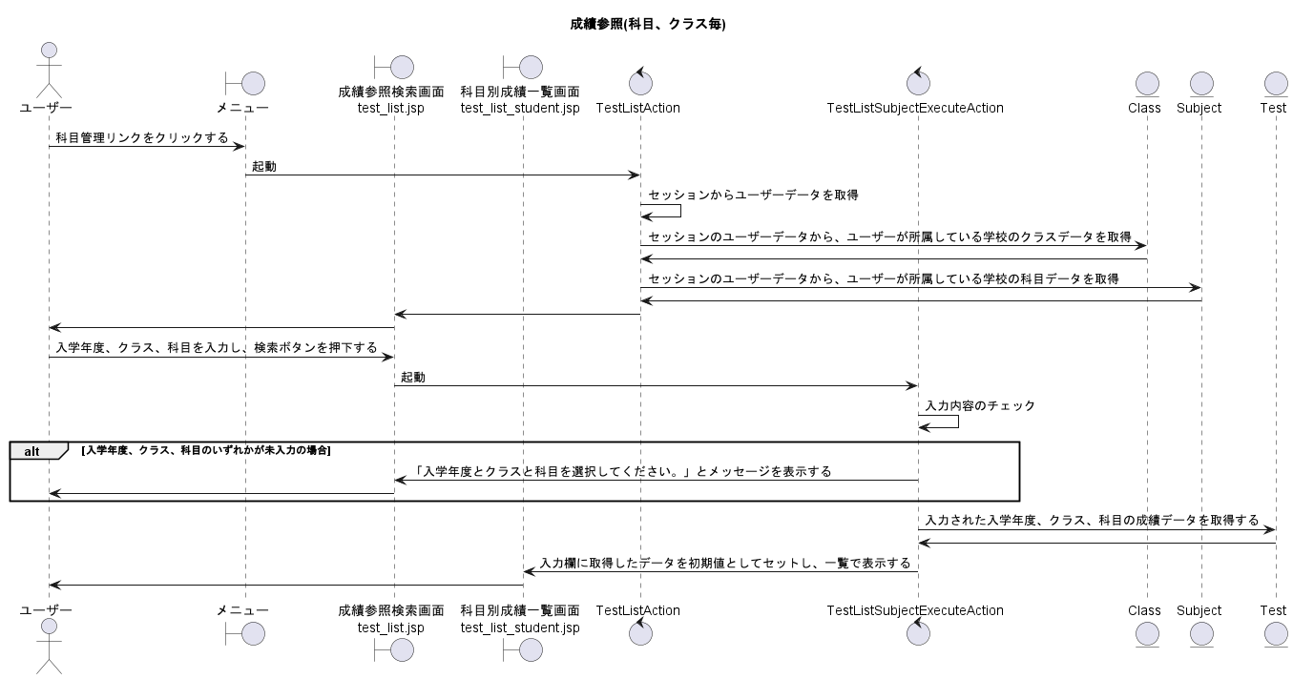
シーケンス図 | システム名称 | 得点管理システム | 改訂日 | 2025-04-08
 |  |  | 改訂者 | 川本

成績参照(学生毎)
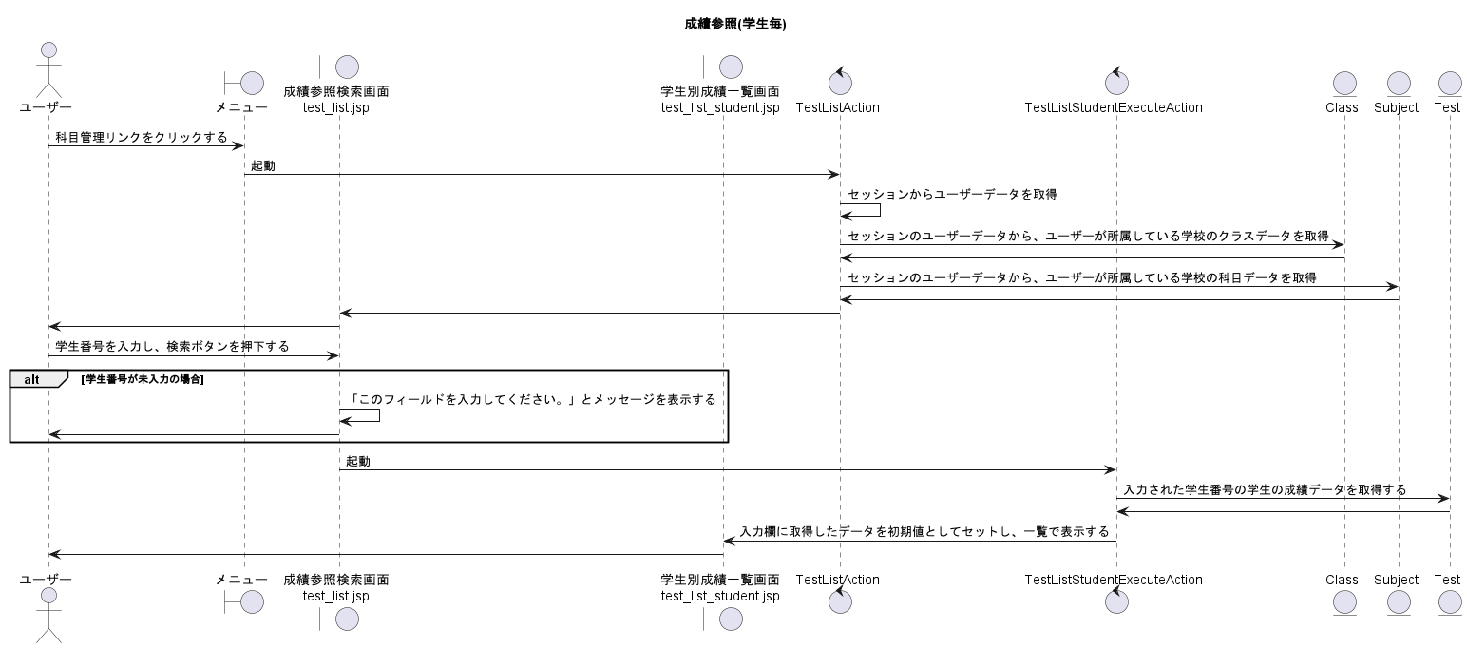
シーケンス図 | システム名称 | 得点管理システム | 改訂日 | 2025-04-08
 |  |  | 改訂者 | 川本

